説明
オークションの説明について

入力シートは、宝石用、時計等、バッグ用に分かれております。
入札する品目に合わせてシートをお選び下さい。

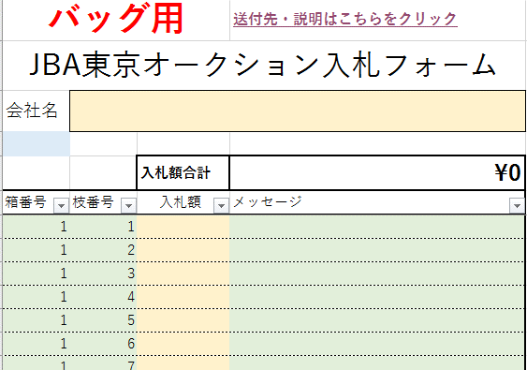
会社名を入れて下さい。

入札額を入れて下さい。 金額により金額単位が設定されております。 設定から外れた金額にはメッセージが表示されますので、修正をお願いします。

入札に関する説明については下記リンクを御覧ください。
オークションの概要について | <- クリックすると該当ページへジャンプします。
・オークション規約 及び 入札に関する運用規定へのリンクが入っております。

入力が終わったシートは、下記メールアドレスへお送り下さい。
メールアドレス : tokyo@brandauction.jp

